상품제안서
모스니에 5단 8K 원형 캡슐우산 2p세트 | 상품코드: S46186

 |  |  |  |  |  |  | 02-713-8555 | www.synergygift.co.kr
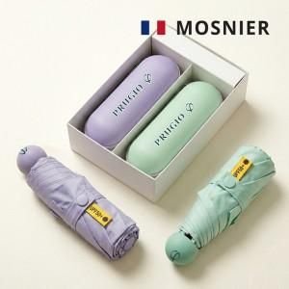

【상세/제작정보】

【인쇄/포장옵션】 | 풀칼라, 케이스-풀칼 / 포장지포장

【공급단가】 | 수량 | 20~ | 100~ | 300~ | 500~ | 1,000~
*VAT별도 | 단가 | 15,900원 | 14,400원 | 13,800원 | 13,600원 | 13,400원

【상품 URL】 | https://www.synergygift.co.kr:443/src/goods_detail.php?gdno=46186

